1
 | SEM1 | SEM2
 | SOL 10 | SOL 5
 | REN 4 | REN 3
 |  | VIE 5

 | 1 | 2 | 3 | 4
>500 | SOLICITANTE | TESORERIA | RESPONSABLE | SOCIO
 |  |  |  | GERENTE
 |  | ENTREGA (FIRMA/RECIBE)
 | DESCARGO (IMPRIMIR SOLICITUD DE MOVILIDAD EN RUTA)
 | PONER PREFIJO EN PDF | PENDIENTE X RENDIR
 | AA0501201800001.PDF | IMPRIMIR CIERRE DE CAJA DIARIO (TRANSACCIONES RENDIDAS) RANGO FECHA, POR TIPO DE TRATAMIENTO DE GASTO; BLOQUEAR EL RANGO RENDIDO |  |  | REPORTE STARSOFT: RANGO DE FECHA (EL DIA DE HOY -1)
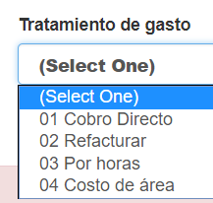
 | OT0501201800001.PDF
 | OT0501201800002.PDF
 | 001 -> correlativo
 | AA: ABOG(pro)/ADM
 | OT: ASIS/PRAC/REC/OTRO
 | COMPROBANTE DE UNA TRANSACCIÓN
 | EL MISMO CORRELATIVO PARA ABOGADOS/ADMINI
 | ASISTENTES/PRAC/RECIBO H. OTRO CORRELATIVO PREFIJO INICIAL

 |  | filtro en listado

